Abril
2025
 | PLATAFORMAS | MONTO PESOS | FACTURA | US del dia | TESTIMONIOS
CONVERSION | Google | $930,834 | google_20250430
 | Meta | $532,106 | pagos_metaAbril2025.zip

 |  | $1,462,940 |  | $1,556.02

APERTURA | Meta reconocimiento y trafico | $1,243,306 | pagos_metaAbril2025.zip

 |  | $1,243,306 |  | $1,322.41

INFLUENCERS | 2 videos Kari Santoro | $150,000 | bhe_kari-93 |  | https://www.instagram.com/p/DIzz5r4Rkv2/ | https://www.instagram.com/p/DJAKducPsRF/
 | Influencers 1 | $409,357 | Agencia_FAC_1006 |  | https://www.instagram.com/p/DIKjNiSRY-0/
 | Fee agencia (25%) | $102,339 | Agencia_FAC_1006
 |  | $661,696 |  | $703.80

VIDEO, GUIONES Y MATERIALES EXTRAS | Reel 3 -Andy G. / Guiones, grab, edición | $240,000 | bhe_Andy-189 |  | https://www.instagram.com/p/DIcecHNxJd0/ | https://www.instagram.com/p/DIxQ-2sxi9B/ | https://www.instagram.com/p/DIzz5r4Rkv2/
 | grabación y edición, influencer agencia | $80,000 | bhe_Andy-189 |  | https://www.instagram.com/p/DIKjNiSRY-0/
 | Apoyo - Seba video mamá | $20,000 | bhe_mafer-10 |  | https://www.instagram.com/p/DI4s38aoO9o/
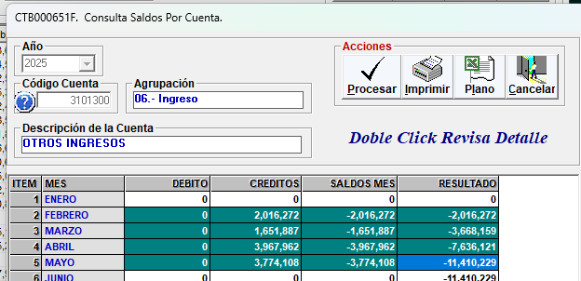
 | materiales /microfono para grabación | $66,166 | MercadoPago_79661885 |  | https://www.instagram.com/p/DI4s38aoO9o/
 |  | $406,166 |  | $432.01

 |  | CL |  | USD
 | Total Abril | $3,774,108 |  | $4,014.24
 | iva | $717,081 |  | $762.71
 | total | $4,491,189 |  | $4,776.95

 |  | factura 660 | proforma 10 |  | PAGADO

Mayo
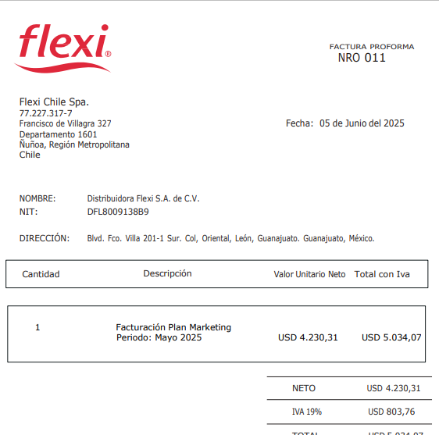
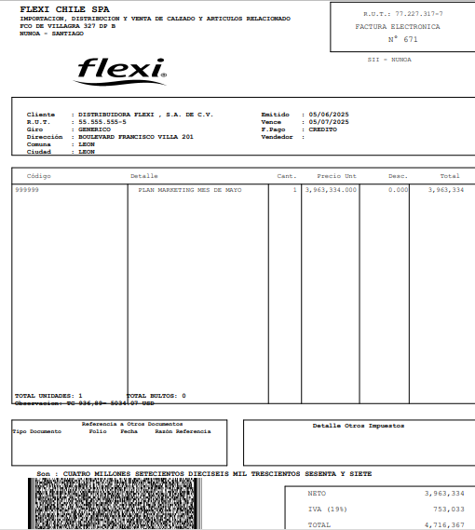
2025
 | PLATAFORMAS | MONTO PESOS | FACTURA | US del dia | TESTIMONIOS
CONVERSION | Google | $910,543 | google_8379915865627719_20250531
 | Meta | $559,446 | meta_Mayo2025

 |  | $1,469,989 |  | $1,569.01

APERTURA | Meta reconocimiento y trafico | $1,143,954 | meta_Mayo2025

 |  | $1,143,954 |  | $1,221.01

INFLUENCERS | 1 video Kari Santoro | $60,000 | bhe_Kari-95 |  | https://www.instagram.com/p/DJ-WGFCv6-I/
 | Influencers 1 - Luis Ugalde | $150,000 | bhe_infl_luisU-96 |  | https://www.instagram.com/p/DJKPmU0R3tF/
 | Influencers 2 - Simón Oliveros | $350,000 | bhe_simon-112 |  | https://www.instagram.com/p/DKGLFfXxqgK/
 |  | $560,000 |  | $597.72

VIDEO, GUIONES Y MATERIALES EXTRAS | Reel 4-Andy G. / Guiones, grab, edición | $320,000 | bhe_andy-195 |  | https://www.instagram.com/p/DJKPmU0R3tF/ | https://www.instagram.com/p/DKGLFfXxqgK/ | https://www.instagram.com/p/DJe59iXx3nI/ | https://www.instagram.com/p/DKVuEpFxgju/
 | Apoyo - video Vespucio | $20,000 | bhe_Sebastian-1 |  | video en edición - cierre Vespucio q se atraso
 | materiales - APSSORTEO | $9,000 | APPSORTEOSCOM_0000423932 |  | https://www.instagram.com/p/DJdFiu1RhqS/ | * app para poder hacer sorteo de concurso
 | optimización etiqueta .cl | $440,391 | Cetryk_F.295 |  | https://www.flexishoes.cl/mujer | * etiqueta que muestra si llega hoy o mañana el calzado, si vives en la region principal del pais, esto ayuda a la decisión de compra del cliente.
 |  | $789,391 |  | $842.57

 |  | CL |  | USD
 | Total Mayo | $3,963,334 |  | $4,230.31
 | iva | $753,033 |  | $803.76
 | total | $4,716,367 |  | $5,034.07

 |  | factura 671 | proforma | 11 | pagado

